상품제안서
카카오프렌즈 5종 미니스 여행용 세트 | 상품코드: F24075

 |  |  |  |  |  |  | 02-412-0044 | www.easy1.co.kr
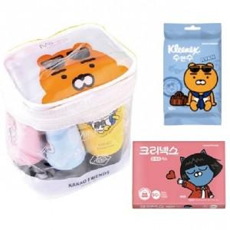

【상세/제작정보】 | 휴대용 티슈 : 디럭스원단, 100% 천연펄프(무형광), 무색 무향 원단

【인쇄/포장옵션】 | 스티커 / 포장불가능

【공급단가】 | 수량 | 50~ | 100~ | 500~ | 1,000~ | 2,000~
*VAT별도 | 단가 | 13,120원 | 12,910원 | 12,600원 | 12,280원 | 12,070원

【상품 URL】 | https://dev.easy1.co.kr:443/src/goods_detail.php?gdno=24075

